概要
目標角度と現在角度の推移
項目 | 値
生成日時 | 2026-09-25 19:57:13
記録点数 | 1033
記録時間 [s] | 103.232
最終目標角度 [deg] | 90
最終指令角度 [deg] | 0
最終現在角度 [deg] | 0
最終角度誤差 [deg] | 0
最大追従誤差 [deg] | 0
最終状態 | ERROR

把持点（生値） | 最小法線力 [N] | 平均法線力 [N] | 最大法線力 [N]
AMIR1 左指 | 8.0271748842E-05 | 6.566177012 | 27.326997214
AMIR1 右指 | 0.00023993506393 | 8.0504677038 | 31.530667366
AMIR2 左指 | 0.00013854133986 | 7.0478426864 | 26.644011283
AMIR2 右指 | 0.000239123507 | 8.5678516209 | 26.857299847

把持点（把持直後=0補正） | 最小変動 [N] | 平均変動 [N] | 最大変動 [N]
AMIR1 左指 | 5.8355074152E-05 | 3.5829547791 | 19.275746952
AMIR1 右指 | 0.0046991587643 | 3.4956607019 | 20.015578357
AMIR2 左指 | 0.00057004329775 | 3.9510188906 | 19.004343357
AMIR2 右指 | 0.012436369514 | 3.8617415553 | 19.959103474

把持点の法線力推移（表示用平滑値）
物体重心位置 | 初期値 [m] | 最終値 [m] | 変位 [m]
X | 2.5721210148E-22 | 0.28693362846 | 0.28693362846
Y | -1.3228627998E-21 | -3.695780786E-05 | -3.695780786E-05

把持直後基準の法線力変動

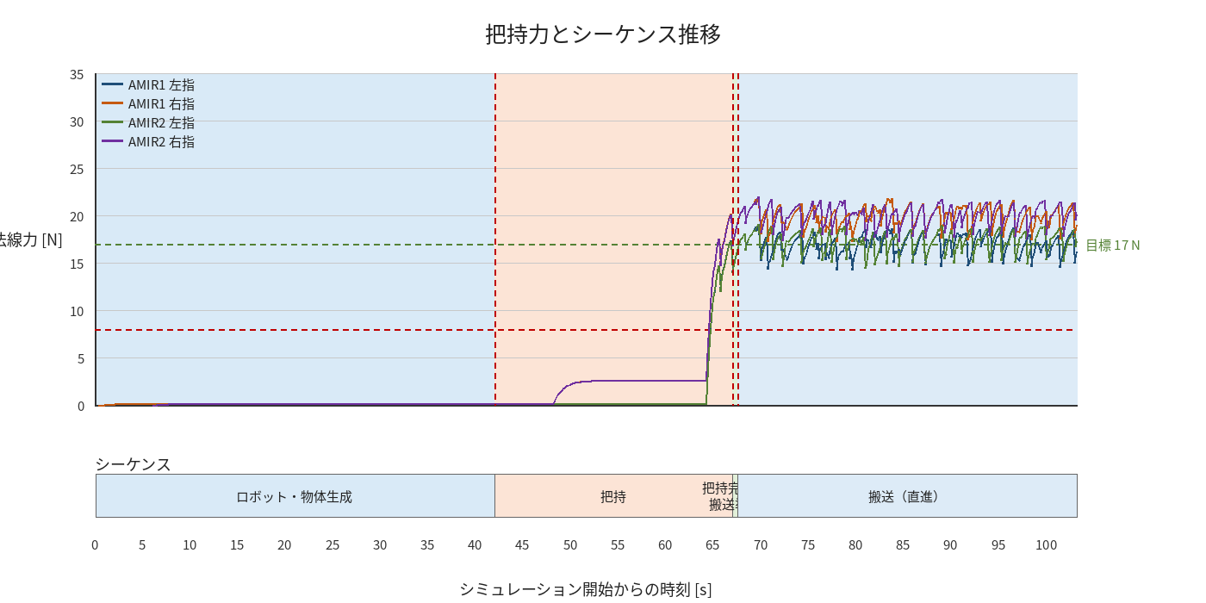

物体姿勢 XYZ（Roll・Pitch・Yaw）

物体重心位置のX-Y軌跡（Zは除外）

右指グラフ
